상품제안서
로지텍 슬림 무선 키보드 마우스 콤보 MK470 | 상품코드: F21253

 |  |  |  |  |  |  | 02-412-0044 | www.easy1.co.kr
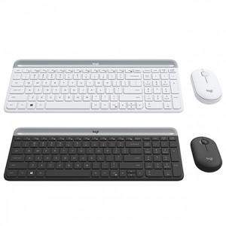

【상세/제작정보】 | 컴팩트한 초슬림 디자인의 키보드와 마우스 콤보는 어떤 작업에도 완벽

【인쇄/포장옵션】 | 레이저, 개별인쇄 / 포장지포장

【공급단가】 | 수량 | 30~ | 50~ | 100~ | 300~ | 500~
*VAT별도 | 단가 | 67,090원 | 65,970원 | 64,290원 | 63,170원 | 61,490원

【상품 URL】 | http://www.easy1.co.kr/src/goods_detail.php?gdno=21253

